百度指数
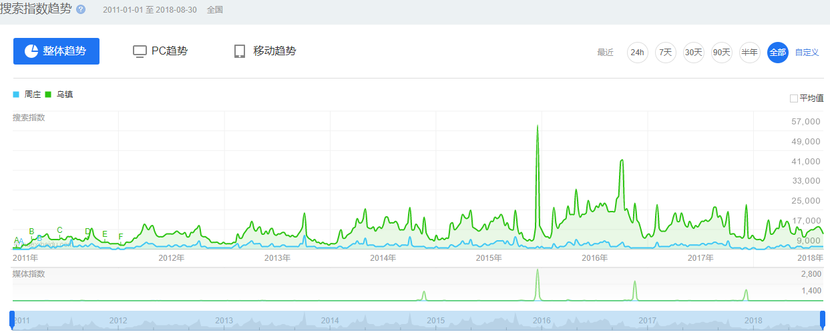
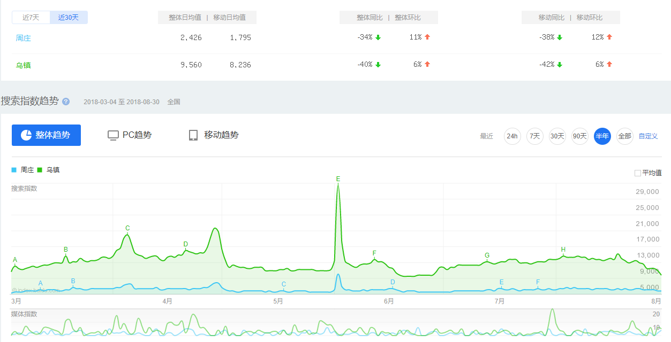
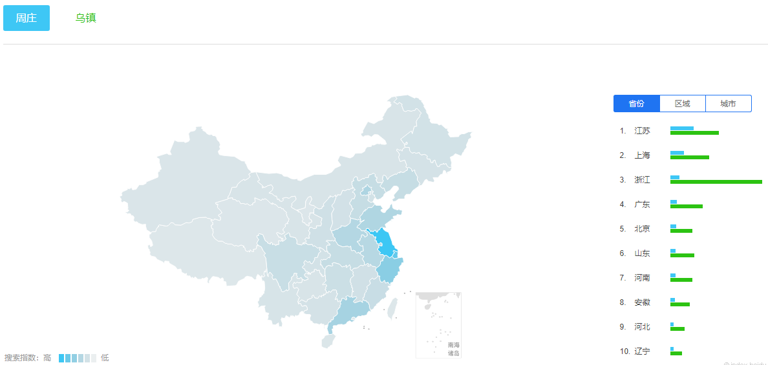
周庄与乌镇同为旅游古镇，定位与品宣都有一定程度类似。
周庄有天下第一水乡之美誉，乌镇有世界互联网大会加持。
整体来看，乌镇旅游人数是周庄旅游人数的约3倍。
参考2011年至2018年的搜索指数，乌镇的热度始终高于周庄，除了被选为世界互联网大会永久会址这样的特殊事件，二者数据波动基本一致，也反映了二者在消费者心中等同、类似的想法。
男女比例基本持平，年龄主要在30~50岁之间。对20~30岁的年轻人来说吸引力有限。

